BLOQUE FRIO
 | INVENTARIO DE TERRITORIO DE SEGURIDAD

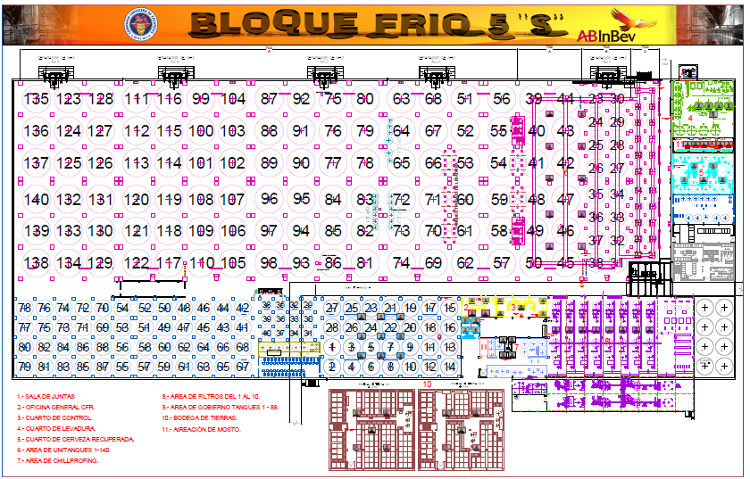

 | No. | ÁREA | SUB ÁREA | DUEÑOS LIDER | SEGMENTACIÓN TERRITORIO | DUEÑO(S) 1ERA LINEA | NIVEL | EQ AUTONOMO
1 | CFR-001 | CUARTO DE CERVEZA RECUPERADA Y CIP 2,3,7 | CUARTO DE CERVEZA RECUPERADA | SAGRARIO MONTSERRAT BERNAL GARCIA | TCCS 57 AL 62 Y 69 AL 74 | LUIS MANUEL DOMINGUEZ GARCIA | 1 | LOS FUERTES DEL FRIO
 |  |  | CIP 2, 3, Y 7 |  | RTS 1 Y 2, RTS 3 Y 4, RT6 Y RTS7 Y 8 | LUIS ADOLFO MALDONADO DOMINGUEZ |  | MONTSE Y SUS FERMENTADORES
 |  |  |  |  | TCCS 13 AL 18 Y 19 AL 22 | VICTOR HUGO ASCENCIO LEYVA |  | LOS CHAMBINES DE FERMENTACIÓN
1 | CFR-002 | CUARTO DE AIREACIÓN |  | GUILLERMO GERARDO GONZALEZ ULLOA (LIDER) | AIREACIÓN Y PANELES AIREACIÓN | BENITO VALLE VELAZQUEZ | 1 | LOS CHAMBINES DE FERMENTACIÓN
 |  |  |  |  |  | HUMBERTO RODARTE MARTINEZ |  | LOS FUERTES DEL FRIO
 |  |  |  |  |  | JUAN FRANCISCO GARCIA CARRILLO |  | LOS CHAMBINES DE FERMENTACIÓN
 |  |  |  |  |  | MAURICIO ARELLANO TREJO |  | MONTSE Y SUS FERMENTADORES
 |  |  |  |  |  | RAFAEL MARTINEZ MARES |  | LOS FUERTES DEL FRIO
 |  |  |  |  |  | SERGIO MIGUEL PARRA VAZQUEZ |  | MONTSE Y SUS FERMENTADORES
 |  |  |  |  |  | VICTOR SOTO LIZARDO |  | LOS FUERTES DEL FRIO
1 | CFR-003 | CUARTO DE LEVADURA |  | RAUL DAVID CORTES ALANIZ (LIDER). |  |  | 1
 |  |  |  | OSCAR GUILLERMO MEJIA GARCIA |  | ENRIQUE MEDINA GARCIA |  | MONTSE Y SUS FERMENTADORES
 |  |  |  |  |  | SAMUEL MONTES JUAREZ |  | LOS CHAMBINES DE FERMENTACIÓN
 | CFR-004 Y CFR-005 | MULTIBLENDER/DESCARGAS DE ALCOHOL Y TOMATE/BODEGA VIVALDI |  | OSCAR RODRIGUEZ CODALLOS (LIDER) |  | CARLOS ADRIAN ROBLES MONTENEGRO | 0 | REYES DE LA MEZCLA
 |  |  |  | VICTOR HUGO ZAPATA DOMINGUEZ
 |  |  |  |  |  | JOSE REFUGIO LOPEZ MARTINEZ |  | REYES DE LA MEZCLA
 |  |  |  |  |  | NESTOR MONTOYA DUEÑAS |  | REYES DE LA MEZCLA
 |  |  |  |  |  | HELMER DEL REAL PEREZ |  | REYES DE LA MEZCLA
 |  |  |  |  |  | LUIS ARMANDO REYES DEL REAL |  | REYES DE LA MEZCLA
 |  |  | VIVALDI |  |  | LUIS RICARDO VALDES SANCHEZ |  | REYES DE LA MEZCLA
1 | CFR-006 | GOBIERNO |  | EDGAR RENE DIAZ SANCHEZ (LIDER) |  | JORGE ALBERTO ORTIZ HERNANDEZ | 1 | LOS BRONCOS
 |  |  |  | LUIS FERNANDO ZAPATA CARDONA |  | JUAN MANUEL RODARTE MARTINEZ |  | LOS ANDAMOS CON TODO
 |  |  |  | CARLOS EDUARDO ORNEDO ESQUEDA |  | PEDRO MALDONADO MARQUEZ |  | LOS ANDAMOS CON TODO
 |  |  |  |  |  | RAFAEL CHAVEZ REVELES |  | LOS BRONCOS
 |  |  |  |  |  | ERON GUARDADO ROBLES |  | LOS BRONCOS
 |  |  |  |  |  | JESUS CALDERON ALFARO |  | LOS ANDAMOS CON TODO
 |  |  |  |  |  | JESUS MENCHACA DEL VILLAR |  | LOS ANDAMOS CON TODO
 |  |  |  |  |  | PEDRO PALOS JARA |  | LOS GOBERNAITORS
 |  |  |  |  |  | FRANCISCO JAVIER VARELA RODRIGUEZ |  | LOS GOBERNAITORS
 |  |  |  |  |  | JUAN GABRIEL HERNANDEZ GUARDADO |  | LOS ESENCIALES DEL FRIO
 |  |  |  |  |  | RODOLFO CABRERA CASTRO |  | LOS EMBAJADORES
 |  |  |  |  |  | ARTURO SAUCEDO CABRERA |  | LOS ESENCIALES DEL FRIO
 |  |  |  |  |  | ARMANDO RAYZOLA ROLDAN |  | LOS GOBERNAITORS
 |  |  |  |  |  | PEDRO ANTONIO URIBE ARANDA |  | LOS EMBAJADORES
 | CFR-007 | SUSTANCIAS QUIMICAS |  | LUIS ALBERTO MONTAÑEZ ARELLANO (LIDER) |  | MIGUEL ANGEL NAVARRO ESCOBEDO | 1 | LOS BRAVOS DEL FRIO
 |  |  |  | SHERLYN GARCIA PEREZ |  | OSWALDO DELGADILLO GONZALEZ |  | LOS BRAVOS DEL FRIO

1 | CFR-008 | UNITANQUES |  | RICARDO ESPARZA DOMINGUEZ |  |  | 0
 |  |  |  | ISAI SOLORZANO HUARACHA |  | GUSTAVO MELENCIANO MARTINEZ |  | LOS CHAMBINES DE FERMENTACIÓN
 |  |  |  | ANA PAOLA PERERA MARIN |  | JUAN MANUEL HUERTA DE LA ROSA |  | MONTSE Y SUS FERMENTADORES
 |  |  |  |  |  | OSCAR CAMPOS GUERRERO |  | MONTSE Y SUS FERMENTADORES
 |  |  |  |  |  | ROGELIO MARTINEZ ALVARADO |  | LOS FUERTES DEL FRIO
 |  |  |  |  |  | WILMAR YOEL GONZALEZ LARA |  | LOS CHAMBINES DE FERMENTACIÓN
 |  |  |  |  |  | JAIME CID VEYNA |  | LOS FUERTES DEL FRIO
 | CFR-009 | FILTROS |  | JUAN JOSE MEJIA MONTOYA |  | GERMAN RUEDAS SANCHEZ | 1 | LOS EMBAJADORES
 |  |  |  | MIGUEL ANGEL RIVERA MUÑOZ |  | MARIO ALBERTO REYES HERNANDEZ |  | LOS BRAVOS DEL FRIO
 |  |  |  | ARIADNNE MAGDALENA TORRES
 |  |  |  |  |  | MANUEL DE JESUS FALCON ARROYO |  | LOS FUERTES DEL FRIO
1 | CFR-010 | CIP 4,0 4,1 Y 4,2 |  | TOPILTZIN TONATIUH I CURIEL CABRAL (LIDER) |  | JORGE LUIS RODRIGUEZ BERMUDEZ | 0 | LOS BRAVOS DEL FRIO
 |  |  |  | JESUS EDUARDO BRICEÑO MONTELONGO |  | JOSE GUADALUPE VALLE ACUÑA |  | LOS BRONCOS
 |  |  |  |  |  | RICARDO ESTEBAN JARAMILLO ROBLES |  | LOS BRAVOS DEL FRIO
 |  |  |  |  |  | OSCAR EDUARDO VALDEZ MUÑOZ |  | LOS BRAVOS DEL FRIO
1 | CFR-011 | BODEGA DE TIERRAS |  | MIGUEL ANGEL SANCHEZ FLORES (LIDER) |  |  | 0
 |  |  |  | JOSE LEANDRO MARTINEZ SANDOVAL |  | PEDRO LUIS RODRIGUEZ GAMEZ |  | LOS EMBAJADORES
 |  |  |  |  |  | HECTOR DE LA ROSA AGUERO |  | LOS GOBERNAITORS
 |  |  |  |  |  | JUAN CARLOS MORALES ORTIZ |  | LOS ESENCIALES DEL FRIO
1 | CFR-012 | QUAS |  | OSCAR MANUEL GONZALEZ BOTELLO |  | ALDO ERNESTO SILVA VARELA | 1 | LOS ANDAMOS CON TODO
 |  |  |  |  |  | JOSE EDUARDO ALVARADO CEBALLOS |  | LOS BRONCOS
 |  |  |  |  |  | VICTOR MANUEL REYES VALLE |  | LOS EMBAJADORES
 |  |  |  |  |  | EFREN GONZALEZ CONTRERAS |  | LOS BRONCOS
 |  |  |  |  |  | RODOLFO ESPARZA GONZALEZ |  | LOS ESENCIALES DEL FRIO
1 | CFR-013 | CUARTO DE CONTROL Y OFICINAS |  | IVAN ALEJANDRO ROJERO MALDONADO (LIDER) |  |  | 1
 |  |  |  | JAIME ALEJANDRO LAGUNAS CARRERA

1 | CFR-014 | TALLER BREWING - ELABORACION |  | HECTOR OMAR DOMINGUEZ NUÑEZ |  | HERIBERTO LIMON BORREGO | 1 | MüNICH
 |  |  |  |  |  | ALEJANDRO LOPEZ RODRIGUEZ |  | MüNICH
 |  |  |  |  |  | EUSEBIO IBARRA |  | MüNICH
 |  |  |  |  |  | RAMON COLLAZO CAMARILLO |  | MüNICH
 |  |  |  |  |  | ALEJANDRO DE JESUS ROBLES GUZMAN |  | MüNICH
 |  |  |  |  |  | SERGIO ENRIQUE RODRIGUEZ |  | MüNICH
 |  |  |  |  |  | JUAN LOPEZ JUAREZ |  | MüNICH
 |  |  |  |  |  | PABLO CESAR OROZCO DELGADO |  | MüNICH
 |  |  |  |  |  | LUIS ANTONIO RAMIREZ ACOSTA |  | MüNICH
 |  |  |  |  |  | VICTOR MENDOZA MARTINEZ |  | MüNICH
 |  |  |  |  |  | ARTURO VELAZQUEZ |  | MüNICH
 |  |  |  |  |  | JUAN ISIDRO CAMPOS |  | MüNICH
 |  |  |  |  |  | LUIS OTONIEL PACHECO |  | MüNICH
AREAS GRISES |  | SERVICIOS
 |  | SUBESTACION FILTROS 1 AL 8
 |  | SUBESTACION FILTRO 9 Y 10
 |  | SUBESTACION FERMENTACION

